상품제안서
공부감정 노트 | 상품코드: S44027

 |  |  |  |  |  |  | 02-713-8555 | www.synergygift.co.kr
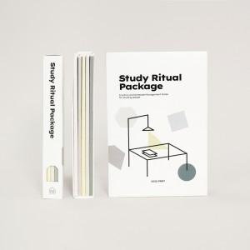 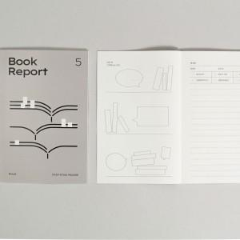 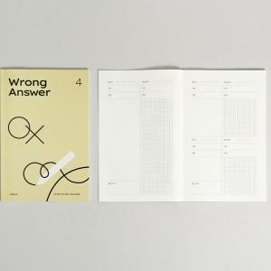

【상세/제작정보】 | <p><span style="font-size: 14pt;">※ 커버-전면 풀칼라인쇄 / 노트-박인쇄 가능합니다.</span></p>

【인쇄/포장옵션】 | 풀칼라, 박인쇄 1곳 / OPP(비닐)

【공급단가】 | 수량 | 50~ | 100~ | 300~ | 1,000~ | 3,000~
*VAT별도 | 단가 | 20,000원 | 17,080원 | 14,040원 | 11,400원 | 9,990원

【상품 URL】 | https://www.synergygift.co.kr:443/src/goods_detail.php?gdno=44027

